F02.CFG-Paths
 |  | VVSS, Info Romana, 2024-2025

 | F02. cautarea filmelor care au un anumit regizor (sau parti din numele regizorului).

 | F02. Covered source code |  | F02. Control Flow Graph (CFG) | F02. Cyclomatic Complexity (CC)

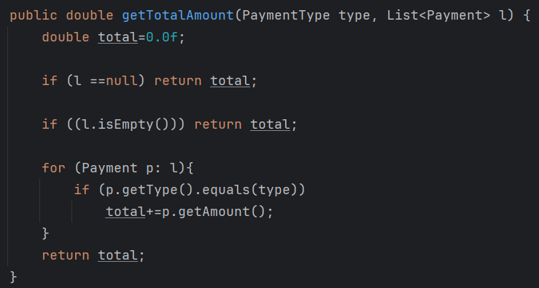
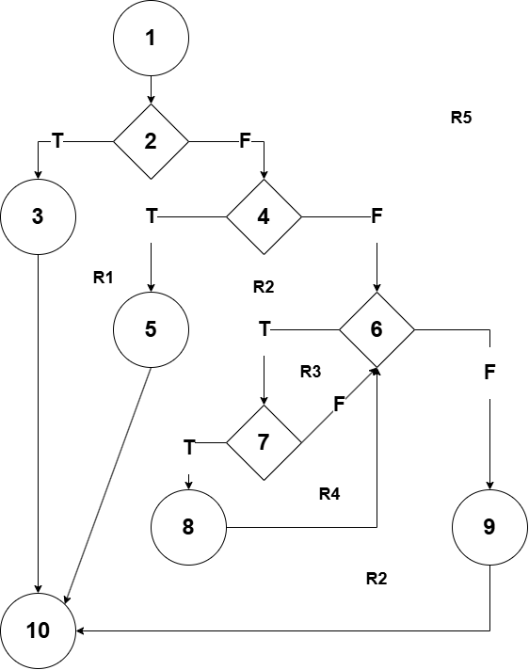
 |  |  | Se va insera CFG asociat codului sursa testat (poza, diagrama, etc.). | CC1 = No. of regions = |  | 5
 |  |  |  | CC2 = Edges - Nodes + 2 = |  | 13 - 10 + 2 = 5
2 |  |  |  | CC3 = No. of Conditions + 1 = |  | 4 + 1 = 5

4
 |  |  |  | F02. Individual Paths
6
7 |  |  |  | Path No. | Path
 |  |  |  | F02_P01 | 1 -> 2 -T-> 3 -> 10
 |  |  |  | F02_P02 | 1 -> 2 -F-> 4 -T-> 5 -> 10
 |  |  |  | F02_P03 | 1 -> 2 -F-> 4 -F-> 6 -T-> 7 -F-> 6 -F-> 9 -> 10
 |  |  |  | F02_PO4 | 1 -> 2 -F-> 4 -F-> 6 -T-> 7 -T-> 8 -> 6 -F-> 9 -> 10
 |  |  |  | F02_PO5 | 1 -> 2 -F-> 4 -F-> 6 -F-> 9 -> 10 -imposibil

